TDSheet
ХОЗКОМПЛЕКТ 660048, Красноярский край, г. Красноярск, Караульная 5Г т/ф (391)2-55-11-58 многоканальный) E-mail:hozkom@mail.ru
 | Менеджер Котов Константин доб. 144 hozkom0@mail.ru |  |  | НОВИНКИ
 | Менеджер Потехина Елена доб. 122 hoz102@inbox.ru
 | Менеджер Соловьева Ольга доб. 110 soloveva-os@hozkom.ru
 | Менеджер Старкова Ольга доб. 104 starkova-od@hozkom.ru
 | Менеджер Котов Роман доб. 107 kotov-rn@hozkom.ru

Прайс- лист от 13.04.2026 0:00:00
 |  |  | Скидка |  | Итого сумма | 0

Фотография | Код | Наименование товаров | Цена | Цена со скидкой | Заказ кол-во | Заказ сумма | Остаток

 |  | Товары для сада и огорода
 |  | Теплицы, парники, пленка, укрывной материал, поликарбонат
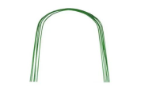 | 36831 | Дуга парниковая, L-3,0 м, d-10мм, h-1,2м, упаковка 6шт. /10/ (шт.) | 554.52 | 554.52 |  | 0
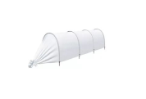 | 6751 | Парник 3М(Г) "7 СОТОК" Парничок, 3м, 4дуг, d дуги-16мм, укр. материал 35мг/кв.м /30/1/ (шт.) | 354.67 | 354.67 |  | 0
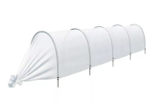 | 14763 | Парник 4М(Г) "7 СОТОК" Стандарт, 4м, длина дуги 2,5м 5дуг, d дуги-20мм, укр. материал 42мг/кв.м /20/ (шт.) | 554.78 | 554.78 |  | 0
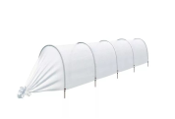 | 14764 | Парник 4М(П) "7 СОТОК" Эконом, 4м, 5дуг, d дуги-16мм, укр. материал 42мг/кв.м /25/1/ (шт.) | 440.55 | 440.55 |  | 0
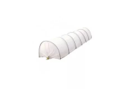 | 14765 | Парник 6М(Г) "7 СОТОК" Стандарт, 6м, 7дуг, d дуги-20мм, укр. материал 42мг/кв.м /15/ (шт.) | 746.95 | 746.95 |  | 0
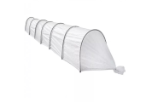 | 14766 | Парник 6М(П) "7 СОТОК" Эконом, 6м, 7дуг, d дуги-16мм, укр. материал 42мг/кв.м /20/ (шт.) | 578.48 | 578.48 |  | 0
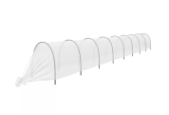 | 37483 | Парник 8М(П) "7 СОТОК" Эконом, 8м, 9дуг, d дуги-16мм, укр. материал 42мг/кв.м /15/1/ (шт.) | 730.29 | 730.29 |  | 0
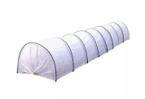 | 86686 | Парник 8М(Г) "7 СОТОК" Стандарт, 8м, 9дуг, d дуги-20мм, длина дуги 2,5м укр. мат 42мг/кв.м /10/1/ (шт.) | 939.12 | 939.12 |  | 0
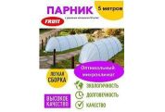 | 117183 | Парник - туннель 5метров 0,8м*0,8м, со спанбондом шир. 2,1м. (шт.) | 308.02 | 308.02 |  | 0
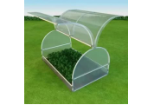 | 44412 | Парник под поликарбонат оцинкованная труба 20х20мм "Бабочка-2М" 1,1*1,34*2м /1/ (шт.) | 4575.00 | 4575.00 |  | 0
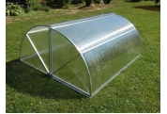 | 36182 | Парник под поликарбонат оцинкованная труба 20х20мм "Хлебница" 1,25*2,0*0,975м /1/ (шт.) | 5204.08 | 5204.08 |  | 0
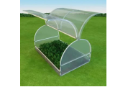 | 44413 | Парник под поликарбонат оцинкованная труба 20х20мм "Бабочка-4М" 1,15*1,25*4м /1/ (шт.) | 8662.00 | 8662.00 |  | 0
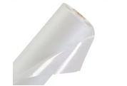 | 70461 | Пленка п/э 100мк -100метров ширина 1,5м /1/ (рул.) | 3522.00 | 3522.00 |  | 0
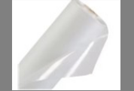 | 11663 | Пленка п/э 100мк -10метров ширина 1,5м /10/ (рул.) | 352.20 | 352.20 |  | 0
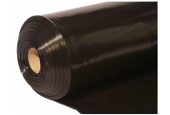 | 21033 | Пленка п/э Ангарск 100мк -25метров ширина 1,5м, ТЕХНИЧЕСКАЯ черная /2/ (рул.) | 617.39 | 617.39 |  | 0
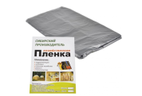 | 30523 | Пленка п/э Ангарск 10метров ширина 3,0м, "Хозяйственная" /5/ (шт.) | 126.27 | 126.27 |  | 0
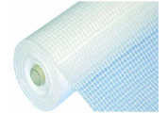 | 37004 | Пленка п/э армированная, 140мк, 25метров ширина 2,0м /1/ (рул.) | 1872.70 | 1872.70 |  | 0
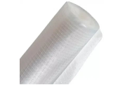 | 37012 | Пленка п/э армированная, 200мк, 25метров ширина 2,0м /1/ (рул.) | 2546.88 | 2546.88 |  | 0
 | 38134 | Пленка п/э армированная, 200мк, 25метров ширина 3,0м /1/ (рул.) | 4361.50 | 4361.50 |  | 0
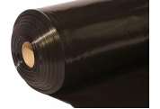 | 7354 | Пленка п/э Ангарск 80мк -100метров ширина 1,5м, ТЕХНИЧЕСКАЯ черная, на катушке /1/ (рул.) | 1992.68 | 1992.68 |  | 0
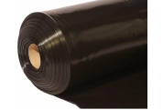 | 8962 | Пленка п/э Ангарск 100мк -50метров ширина 1,5м, ТЕХНИЧЕСКАЯ черная /1/ (рул.) | 1234.76 | 1234.76 |  | 0
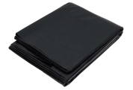 | 27736 | Пленка п/э Ангарск ГИДРОПАРОИЗОЛЯЦИОННАЯ, 3*6м, черная в упаковке /10/ (шт.) | 176.83 | 176.83 |  | 0
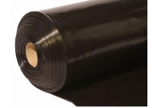 | 38537 | Пленка п/э Ангарск 100мк -100метров ширина 1,5м, ТЕХНИЧЕСКАЯ черная /1/ (рул.) | 2470.50 | 2470.50 |  | 0
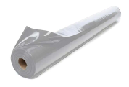 | 104440 | Пленка п/э Ангарск 100мк -100метров ширина 1,5м, ТЕХНИЧЕСКАЯ серая, на катушке /5/ (рул.) | 2470.50 | 2470.50 |  | 0
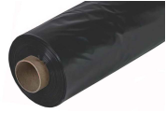 | 117247 | Пленка п/э Ангарск 150мк -10метров ширина 1,5м, ТЕХНИЧЕСКАЯ черная /5/ (рул.) | 452.80 | 452.80 |  | 0
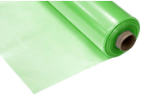 | 117358 | Пленка п/э 75мк -20метров ширина 1,5м, ТЕХНИЧЕСКАЯ зеленая /5/ (рул.) | 441.96 | 441.96 |  | 0
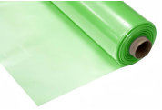 | 117564 | Пленка п/э 120мк -10метров ширина 1,5м, ТЕХНИЧЕСКАЯ зеленая /5/ (рул.) | 353.06 | 353.06 |  | 0
 | 117565 | Пленка п/э 150мк -10метров ширина 1,5м, ТЕХНИЧЕСКАЯ зеленая /5/ (рул.) | 441.96 | 441.96 |  | 0
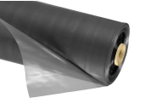 | 118391 | Пленка п/э Ангарск 150мк -25метров ширина 1,5м, ТЕХНИЧЕСКАЯ черная /2/ (рул.) | 1155.12 | 1155.12 |  | 0
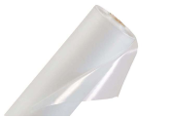 | 11664 | Пленка п/э 100мк -20метров ширина 1,5м /5/ (рул.) | 704.40 | 704.40 |  | 0
 | 16585 | Пленка п/э 100мк -50метров ширина 1,5м /1/ (рул.) | 1761.00 | 1761.00 |  | 0
 | 70462 | Пленка п/э 120мк -100метров ширина 1,5м /1/ (рул.) | 4411.00 | 4411.00 |  | 0
 | 17179 | Пленка п/э 120мк -10метров ширина 1,5м /5/ (рул.) | 441.10 | 441.10 |  | 0
 | 17177 | Пленка п/э 120мк -20метров ширина 1,5м /5/ (рул.) | 882.20 | 882.20 |  | 0
 | 21643 | Пленка п/э 120мк -50метров ширина 1,5м /1/ (рул.) | 2205.50 | 2205.50 |  | 0
 | 70463 | Пленка п/э 150мк -100метров ширина 1,5м /1/ (рул.) | 4923.00 | 4923.00 |  | 0
 | 21645 | Пленка п/э 150мк -10метров ширина 1,5м /5/ (рул.) | 492.30 | 492.30 |  | 0
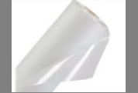 | 21644 | Пленка п/э 150мк -20метров ширина 1,5м /5/ (рул.) | 984.60 | 984.60 |  | 0
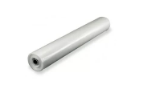 | 21646 | Пленка п/э 150мк -50метров ширина 1,5м /1/ (рул.) | 2461.50 | 2461.50 |  | 0
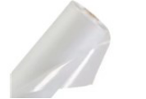 | 21648 | Пленка п/э 200мк -10метров ширина 1,5м /5/ (рул.) | 653.60 | 653.60 |  | 0
 | 21647 | Пленка п/э 200мк -20метров ширина 1,5м /2/ (рул.) | 1307.20 | 1307.20 |  | 0
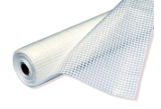 | 63765 | Пленка п/э армированная, 120мк, 25метров ширина 2,0м /1/ (шт.) | 1598.20 | 1598.20 |  | 0
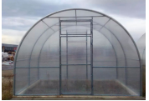 | 43933 | Теплица под поликарбонат оцинк труба 20х20мм 4*3*2м 2двери, 2форточки, оцинков, "Купала" /1/ (шт.) | 13200.00 | 13200.00 |  | 0
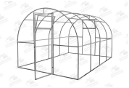 | 104037 | Теплица под поликарбонат оцинк труба 20х30мм 4*3*2м 2двери, 2форточки, оцинков, "Купала Люкс" /1/ (шт.) | 13992.00 | 13992.00 |  | 0
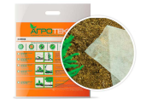 | 943718 | Укрывной материал "Агротекс" 60г/кв.м 1,6м*10м /16/ (шт.) | 405.55 | 405.55 |  | 0
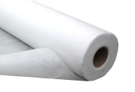 | 105022 | Укрывной материал "АГРО" 60г/кв.м 3,2м*300м /1/ (шт.) | 12773.40 | 12773.40 |  | 0
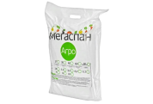 | 95016 | Укрывной материал "МЕГАСПАН АГРО" 60г/кв.м 3,2м*10м /20/ (шт.) | 485.56 | 485.56 |  | 0
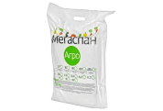 | 95014 | Укрывной материал "МЕГАСПАН АГРО" 60г/кв.м 1,6м*10м /20/ (шт.) | 259.86 | 259.86 |  | 0
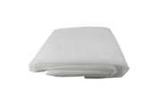 | 50239 | Укрывной материал "СУФ" 17г/кв.м 1,6м*10м /5/ (шт.) | 81.46 | 81.46 |  | 0
 | 47027 | Укрывной материал "МЕГАСПАН АГРО" 17г/кв.м 3,2м*10м /20/ (шт.) | 209.84 | 209.84 |  | 0
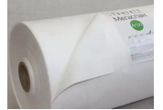 | 47028 | Укрывной материал "МЕГАСПАН АГРО" 30г/кв.м 1,6м*10м /20/ (шт.) | 153.72 | 153.72 |  | 0
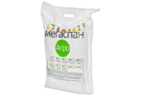 | 47029 | Укрывной материал "МЕГАСПАН АГРО" 30г/кв.м 3,2м*10м /20/ (шт.) | 281.82 | 281.82 |  | 0
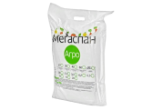 | 47030 | Укрывной материал "МЕГАСПАН АГРО" 42г/кв.м 1,6м*10м /20/ (шт.) | 202.52 | 202.52 |  | 0
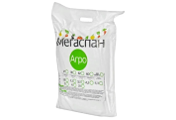 | 47031 | Укрывной материал "МЕГАСПАН АГРО" 42г/кв.м 3,2м*10м /20/ (шт.) | 357.46 | 357.46 |  | 0
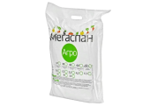 | 47035 | Укрывной материал "МЕГАСПАН АГРО" мульча 60г/кв.м 1,6м*10м /20/ (шт.) | 295.24 | 295.24 |  | 0
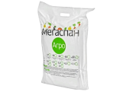 | 47036 | Укрывной материал "МЕГАСПАН АГРО" мульча 60г/кв.м 3,2м*10м /20/ (шт.) | 516.06 | 516.06 |  | 0
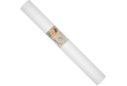 | 110251 | Укрывной материал "Агротекс" 42/кв.м 1,6м*200м /1/ (шт.) | 4804.26 | 4804.26 |  | 0
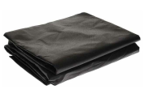 | 110294 | Укрывной материал "Агротекс" 80г/кв.м ЧЕРНЫЙ 3,2м*10м /6/ (шт.) | 1106.13 | 1106.13 |  | 0
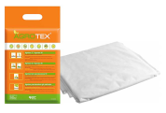 | 118279 | Укрывной материал "Агротекс" 17/кв.м 1,6м*10м /40/ (шт.) | 173.25 | 173.25 |  | 0
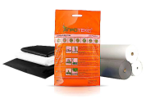 | 118280 | Укрывной материал "Агротекс" 30/кв.м 1,6м*10м /30/ (шт.) | 223.46 | 223.46 |  | 0
 | 118281 | Укрывной материал "Агротекс" 42/кв.м 1,6м*10м /20/*** (шт.) | 296.39 | 296.39 |  | 0
 | 50486 | Укрывной материал "СУФ" 30г/кв.м 1,6м*10м /5/ (шт.) | 171.40 | 171.40 |  | 0
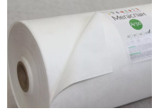 | 15887 | Укрывной материал "АГРО" 30г/кв.м 3,2м*250м /1/ (шт.) | 6496.50 | 6496.50 |  | 0
 | 15888 | Укрывной материал "АГРО" 42г/кв.м 3,2м*250м /1/ (шт.) | 8082.50 | 8082.50 |  | 0
 | 15889 | Укрывной материал "АГРО" 60г/кв.м 3,2м*150м /1/ (шт.) | 6569.70 | 6569.70 |  | 0
 | 50242 | Укрывной материал "СУФ" 30г/кв.м 2,1м*10м /5/ (шт.) | 168.91 | 168.91 |  | 0
 | 50243 | Укрывной материал "СУФ" 30г/кв.м 3,2м*10м /5/ (шт.) | 225.20 | 225.20 |  | 0
 | 50485 | Укрывной материал "СУФ" 42г/кв.м 1,6м*10м /5/ (шт.) | 240.20 | 240.20 |  | 0
 | 50244 | Укрывной материал "СУФ" 42г/кв.м 2,1м*10м /5/ (шт.) | 239.61 | 239.61 |  | 0
 | 50237 | Укрывной материал "СУФ" 42г/кв.м 3,2м*10м /5/ (шт.) | 333.88 | 333.88 |  | 0
 | 50245 | Укрывной материал "СУФ" 60г/кв.м 1,6м*10м /5/ (шт.) | 233.06 | 233.06 |  | 0
 | 50238 | Укрывной материал "СУФ" 60г/кв.м 2,1м*10м /5/ (шт.) | 360.07 | 360.07 |  | 0
 | 50235 | Укрывной материал "СУФ" 60г/кв.м 3,2м*10м /5/ (шт.) | 434.70 | 434.70 |  | 0
 | 109898 | Укрывной материал "СУФ" 60г/кв.м 3,2м*150м /1/ (шт.) | 6219.36 | 6219.36 |  | 0
 | 50246 | Укрывной материал "СУФ" 60г/кв.м (ЧЕРНЫЙ) 1,6м*10м /5/ (шт.) | 233.06 | 233.06 |  | 0
 | 50236 | Укрывной материал "СУФ" 60г/кв.м (ЧЕРНЫЙ) 3,2м*10м /5/ (шт.) | 439.94 | 439.94 |  | 0
 |  | Режим работы
 |  | Понедельник Пятница | с 9-00 до 17-30
 |  | Суббота | выходной
 |  | Воскресенье | выходной

